人物卡
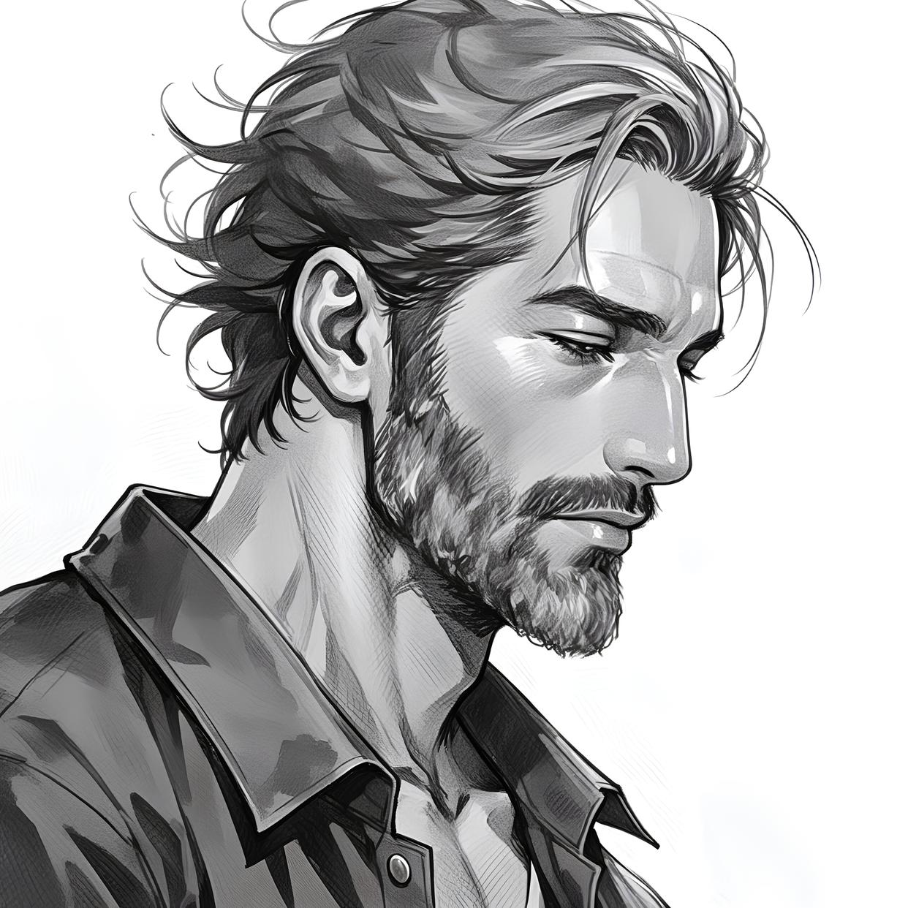
彩色-浅蓝色 欢迎使用！建议用wps打开 可能会有小bug 如果发现了欢迎来群里联系作者（657573844）
调查员信息 |  |  |  |  |  |  |  |  |  |  |  |  |  |  |  | 年龄补正： |  |  | 教育进步*1 |  |  |  |  | 属性 |  | 总点数(不含运): |  |  | 480 |  |  |  |  |  |  |  |  |  | 调查员可能
姓名 |  | 文森特 |  |  |  |  | 玩家 |  |  | 田田 |  |  |  |  |  | 力量 STR |  | 70 |  | 35 |  | 敏捷 DEX |  | 80 |  | 40 | 意志 POW |  | 60 |  | 30 |  |  |  |  |  |  |  | 超乎常人的力量 |  |  |  | 是一位运动健将 |  |  | 如常人一般会有一定自制力
年龄 |  | 25 |  |  |  |  | 时代 |  |  | 1920s |  |  |  |  |  |  |  |  |  | 14 |  |  |  |  |  | 16 |  |  |  |  | 12
职业 |  | 罪犯-走私者 |  |  |  |  | 职业序号 |  |  | 37 |  |  |  |  |  | 体质 CON |  | 50 |  | 25 |  | 外貌 APP |  | 30 |  | 15 | 教育 EDU |  | 80 |  | 40 |  |  |  |  |  |  |  | 不会生什么大毛病 |  |  |  | 有些难看 |  |  | 是重点大学的学生，或是普通大学的研究生
性别 |  | 男 |  |  |  |  | 国籍 |  |  | 美国 |  |  |  |  |  |  |  |  |  | 10 |  |  |  |  |  | 6 |  |  |  |  | 16
住地 |  | 皇后区 |  |  |  |  | 故乡 |  |  | 纽约 |  |  |  |  |  | 体型 SIZ |  | 50 |  | 25 |  | 智力 灵感 |  | 60 |  | 30 | 幸运 Luck |  | 50 |  | 25 |  |  |  |  |  |  |  | 普遍身高155-175 |  |  |  | 有着普通人的灵光一现 |  |  | 命格平庸
力量 STR | 70
体质 CON | 50
体型 SIZ | 50
敏捷 DEX | 80
外貌 APP | 30
智力 灵感 | 60
意志 POW | 60
教育 EDU | 80
幸运 Luck | 50
现时间 |  | 公元 |  | 2023年 |  |  | 1月 |  | 1日 |  | 0：00 |  |  |  |  |  |  |  |  | 10 |  |  |  |  |  | 12 |  |  |  |  | 10
调查 | 0.13513513514
交涉 | 0.13127413127
战斗 | 0.37065637066
特技 | 0.19305019305
支援 | 0.061776061776
学问 | 0.10810810811
 |  |  |  |  |  |  |  | ☆ 二选一 |  |  |  |  |  |  |  |  |  |  |  |  |  |  |  |  |  | ☯ 社交技能（1项）
体力 Hit Points |  | 10 |  | /10 |  | 状态: |  | 理智 Sanity |  |  | 60 |  | /99 |  | 状态: |  | 魔法 Magic Points |  |  | 12 |  | /12 |  | 每h恢复 |  | 移动力 MOV |  | 9 |  |  | 调整值 |  | 护甲 Armor |  |  |  |  | 覆盖部位
 |  |  |  |  |  | 健康 |  |  |  |  |  |  |  |  | 清醒 |  |  |  |  |  |  |  |  | 1 |  |  |  |  |  |  | +1
重伤值: | 5 |  | 临时体力值： |  |  | 0 |  | 今日损失 : |  |  | 0 |  | 剩余： |  | 60 |  | 使用过的魔法 : |  |  |  |  |  |  |  |  | 移动方式 | 步式 |  | 护甲减值 |  | 关 |  | 护甲类型 : |  |  | 请看【防具表】
 |  |  |  |  |  | 射击，聆听，导航，一项社交技能（取悦、话术、恐吓、说服），汽车驾驶或驾驶（飞行器或船），心理学，妙手，侦查。

技能表
成功标 | 本职 |  | 技能名称 |  |  |  | 初始 |  | 成长/经历 |  | 职业 |  | 兴趣 |  | 成功率 普通/困难/极限 |  |  |  |  |  | 成功标 |  | 本职 |  | 技能名称 |  |  | 初始 |  | 成长/经历 |  | 职业 |  | 兴趣 |  | 成功率 普通/困难/极限
☐ | 0 |  | 会计 |  |  |  | 5 |  |  |  |  |  |  |  | 5 |  | 2 |  | 1 |  | ☐ |  | 0 |  | 法律 |  |  | 5 |  |  |  |  |  |  |  | 5 | 2 | 1
☐ | 0 |  | 人类学 |  |  |  | 1 |  |  |  |  |  |  |  | 1 |  | 0 |  | 0 |  | ☐ |  | 0 |  | 图书馆使用 |  |  | 20 |  |  |  |  |  |  |  | 20 | 10 | 4 | 你现在有这么多 |  |  | 那么你分配到了哪里?
☐ | 0 |  | 估价 |  |  |  | 5 |  |  |  |  |  |  |  | 5 |  | 2 |  | 1 |  | ☐ |  | ★ |  | 聆听 |  |  | 20 |  |  |  | 50 |  | 10 |  | 80 | 40 | 16 | 任意特长
☐ | 0 |  | 考古学 |  |  |  | 1 |  |  |  |  |  |  |  | 1 |  | 0 |  | 0 |  | ☐ |  | 0 |  | 锁匠 |  |  | 1 |  |  |  |  |  |  |  | 1 | 0 | 0 | 无
☐ | 0 |  | 技艺① |  |  |  | 5 |  |  |  |  |  |  |  | 5 |  | 2 |  | 1 |  | ☐ |  | 0 |  | 机械维修 |  |  | 10 |  |  |  |  |  |  |  | 10 | 5 | 2
☐ | 0 |  | 技艺② |  |  |  | 5 |  |  |  |  |  |  |  | 5 |  | 2 |  | 1 |  | ☐ |  | 0 |  | 医学 |  |  | 1 |  |  |  |  |  |  |  | 1 | 0 | 0
☐ | 0 |  | 技艺③ |  |  |  | 5 |  |  |  |  |  |  |  | 5 |  | 2 |  | 1 |  | ☐ |  | 0 |  | 博物学 |  |  | 10 |  |  |  |  |  |  |  | 10 | 5 | 2 | 提示当前职业
☐ | ☯ |  | 取悦 |  |  |  | 15 |  |  |  |  |  |  |  | 15 |  | 7 |  | 3 |  | ☐ |  | ★ |  | 导航 |  |  | 10 |  |  |  |  |  |  |  | 10 | 5 | 2 | 请将你选择的任意特长写在上方栏内，这样既方便你写卡又方便KP审卡
☐ | 0 |  | 攀爬 |  |  |  | 20 |  |  |  |  |  |  |  | 20 |  | 10 |  | 4 |  | ☐ |  | 0 |  | 神秘学 |  |  | 5 |  |  |  |  |  |  |  | 5 | 2 | 1 | 自定义子技能 |  |  |  | 自定义经历包 |  |  | 自定义状态
☐ | 0 |  | 计算机使用 Ω |  |  |  | 5 |  |  |  |  |  |  |  | 5 |  | 2 |  | 1 |  | ☐ |  | 0 |  | 操作重型机械 |  |  | 1 |  |  |  |  |  |  |  | 1 | 0 | 0 | 技能名称 |  | 基础值 |  | 经历包名称 |  |  | 状态名称(例:生病、精神分裂)
—— | ★ |  | 信用评级 |  |  |  | 0 |  |  |  | 20 |  |  |  | 20 |  | 10 |  | 4 |  | ☐ |  | ☯ |  | 说服 |  |  | 10 |  |  |  |  |  |  |  | 10 | 5 | 2
—— | 0 |  | 克苏鲁神话 |  |  |  | 0 |  |  |  | —— |  | —— |  | 0 |  | 0 |  | 0 |  | ☐ |  | ☆ |  | 驾驶： |  |  | 1 |  |  |  |  |  |  |  | 1 | 0 | 0 | 用法/备注 |  |  |  | san值减少 |  | 技能增长 | 身体状态 |  | 精神状态
☐ | 0 |  | 乔装 |  |  |  | 5 |  |  |  |  |  |  |  | 5 |  | 2 |  | 1 |  | ☐ |  | 0 |  | 精神分析 |  |  | 1 |  |  |  |  |  |  |  | 1 | 0 | 0
☐ | 0 |  | 闪避 |  |  |  | 40 |  |  |  |  |  | 10 |  | 50 |  | 25 |  | 10 |  | ☐ |  | ★ |  | 心理学 |  |  | 10 |  |  |  |  |  |  |  | 10 | 5 | 2 |  |  |  |  | 可选技能
☐ | ☆ |  | 汽车驾驶 |  |  |  | 20 |  |  |  |  |  | 60 |  | 80 |  | 40 |  | 16 |  | ☐ |  | 0 |  | 骑术 |  |  | 5 |  |  |  |  |  |  |  | 5 | 2 | 1
☐ | 0 |  | 电气维修 |  |  |  | 10 |  |  |  |  |  |  |  | 10 |  | 5 |  | 2 |  | ☐ |  | 0 |  | 科学① |  |  | 1 |  |  |  |  |  |  |  | 1 | 0 | 0
☐ | 0 |  | 电子学 Ω |  |  |  | 1 |  |  |  |  |  |  |  | 1 |  | 0 |  | 0 |  | ☐ |  | 0 |  | 科学② |  |  | 1 |  |  |  |  |  |  |  | 1 | 0 | 0
☐ | ☯ |  | 话术 |  |  |  | 5 |  |  |  |  |  |  |  | 5 |  | 2 |  | 1 |  | ☐ |  | 0 |  | 科学③ |  |  | 1 |  |  |  |  |  |  |  | 1 | 0 | 0 |  |  |  |  | 备注
☐ | 0 |  | 格斗： |  | 斗殴 |  | 25 |  |  |  |  |  |  |  | 25 |  | 12 |  | 5 |  | ☐ |  | ★ |  | 妙手 |  |  | 10 |  |  |  | 70 |  |  |  | 80 | 40 | 16
☐ | 0 |  | 格斗① |  |  |  | 0 |  |  |  |  |  |  |  | 0 |  | 0 |  | 0 |  | ☐ |  | ★ |  | 侦查 |  |  | 25 |  |  |  | 55 |  |  |  | 80 | 40 | 16 | 自定义年龄补正 |  |  |  |  |  |  | 自定义货币
☐ | 0 |  | 格斗② |  |  |  | 0 |  |  |  |  |  |  |  | 0 |  | 0 |  | 0 |  | ☐ |  | 0 |  | 潜行 |  |  | 20 |  |  |  |  |  | 40 |  | 60 | 30 | 12 | 年龄补正 |  |  |  |  |  |  | 货币名称 |  | 与美元的汇率
☐ | 0 |  | 格斗③ |  |  |  | 0 |  |  |  |  |  |  |  | 0 |  | 0 |  | 0 |  | ☐ |  | 0 |  | 生存： |  |  | 10 |  |  |  |  |  |  |  | 10 | 5 | 2
☐ | ★ |  | 射击： |  | 手枪 |  | 20 |  |  |  | 60 |  |  |  | 80 |  | 40 |  | 16 |  | ☐ |  | 0 |  | 游泳 |  |  | 20 |  |  |  |  |  |  |  | 20 | 10 | 4 | 推 荐 关 系 人
☐ | ★ |  | 射击① |  |  |  | 0 |  |  |  |  |  |  |  | 0 |  | 0 |  | 0 |  | ☐ |  | 0 |  | 投掷 |  |  | 20 |  |  |  |  |  |  |  | 20 | 10 | 4
☐ | 0 |  | 射击② |  |  |  | 0 |  |  |  |  |  |  |  | 0 |  | 0 |  | 0 |  | ☐ |  | 0 |  | 追踪 |  |  | 10 |  |  |  |  |  |  |  | 10 | 5 | 2
☐ | 0 |  | 射击③ |  |  |  | 0 |  |  |  |  |  |  |  | 0 |  | 0 |  | 0 |  | ☐ |  | 0 |  | 驯兽 |  |  | 5 |  |  |  |  |  |  |  | 5 | 2 | 1
☐ | 0 |  | 急救 |  |  |  | 30 |  |  |  |  |  |  |  | 30 |  | 15 |  | 6 |  | ☐ |  | 0 |  | 潜水 |  |  | 1 |  |  |  |  |  |  |  | 1 | 0 | 0
☐ | 0 |  | 历史 |  |  |  | 5 |  |  |  |  |  |  |  | 5 |  | 2 |  | 1 |  | ☐ |  | 0 |  | 爆破 |  |  | 1 |  |  |  |  |  |  |  | 1 | 0 | 0 | 职业介绍
☐ | ☯ |  | 恐吓 |  |  |  | 15 |  |  |  | 65 |  |  |  | 80 |  | 40 |  | 16 |  | ☐ |  | 0 |  | 读唇 |  |  | 1 |  |  |  |  |  |  |  | 1 | 0 | 0
☐ | 0 |  | 跳跃 |  |  |  | 20 |  |  |  |  |  |  |  | 20 |  | 10 |  | 4 |  | ☐ |  | 0 |  | 催眠 |  |  | 1 |  |  |  |  |  |  |  | 1 | 0 | 0
☐ | 0 |  | 外语① |  |  |  | 1 |  |  |  |  |  |  |  | 1 |  | 0 |  | 0 |  | ☐ |  | 0 |  | 炮术 |  |  | 1 |  |  |  |  |  |  |  | 1 | 0 | 0
☐ | 0 |  | 外语② |  |  |  | 1 |  |  |  |  |  |  |  | 1 |  | 0 |  | 0 |  | ☐ |  | 0 |  | 学问： |  |  | 1 |  |  |  |  |  |  |  | 1 | 0 | 0
☐ | 0 |  | 外语③ |  |  |  | 1 |  |  |  |  |  |  |  | 1 |  | 0 |  | 0 |  | ☐ |  | 0 |  | 自定义技能 |  |  |  |  |  |  |  |  |  |  | 0 | 0 | 0
☐ | 0 |  | 母语 |  |  |  | 80 |  |  |  |  |  |  |  | 80 |  | 40 |  | 16 |  | ☐ |  | 0 |  |  |  |  |  |  |  |  |  |  |  |  | 0 | 0 | 0
职业信誉范围：20-60 |  |  |  |  | 本职属性：[教育×2＋外貌或敏捷×2]
武器表 |  |  |  |  |  |  |  |  |  |  |  |  |  |  |  |  |  |  |  |  |  |  |  |  |  |  |  |  |  |  |  |  |  |  | 格斗
武器名称 |  |  |  | 类型 |  |  |  |  |  | 使用技能 |  |  |  | 成功率 |  |  |  |  |  | 伤害 |  |  |  | 射程 |  | 穿刺 | 次数 |  | 装弹量 |  |  | 故障值 |  |  | 伤害加值 Damage Bonus |  | 0
无 |  |  |  | 肉搏 |  |  |  |  |  | 斗殴 |  |  |  | 25 |  | 12 |  | 5 |  | 1D3+DB |  |  |  | —— |  | × | 1 |  | —— |  |  | ——
M1911 |  |  |  | .45(11.43mm) 自动手枪 |  |  |  |  |  | 手枪 |  |  |  | 80 |  | 40 |  | 16 |  | 1D10+2 |  |  |  | 15 |  | √ | 1(3) |  | 7 |  |  | 100
 |  |  |  |  |  |  |  |  |  | ←请选择类型 |  |  |  |  |  |  |  |  |  |  |  |  |  |  |  |  |  |  |  |  |  |  |  |  | 体格 Build |  | 0

 |  |  |  |  |  |  |  |  |  |  |  |  |  |  |  |  |  |  |  |  |  |  |  |  |  |  |  |  |  |  |  |  |  |  | 闪避 Dodge |  | 50 | 25
 |  |  |  |  |  |  |  |  |  |  |  |  |  |  |  |  |  |  |  |  |  |  |  |  |  |  |  |  |  |  |  |  |  |  |  |  |  | 10

资产 |  |  |  |  |  |  |  |  |  |  |  |  |  |  |  |  |  |  |  | 背景故事
信用评级 |  |  | 生活水平 |  |  | 消费水平 |  |  | 其他资产 |  |  | 当前现金($) |  |  |  | 单位 |  |  |  | 个人描述 角色外貌 |  |  |  | 长相凶恶 |  |  |  |  |  |  |  |  |  |  |  |  |  | 关键 连接
20%/10%/4% |  |  | 标准 |  |  | 10 |  |  | 没有 |  |  | 10 |  |  |  | 美元 |  |  |  |  |  |  |  |  |  |  |  |  |  |  |  |  |  |  |  |  |  |  | 时代介绍
舒适的生活水平，一日三餐，偶尔下馆子。住所：普通的家或公寓，并关租赁还是自购。外出住普通的旅馆。旅行：会使用普通的旅行方式，不会用最高级。在现代来看，大概会有一辆自己的小车。 |  |  |  |  |  |  |  |  | 请在这里详述你的资产 |  |  |  |  |  |  |  |  |  |  | 思想与信念 |  |  |  | 赚钱、喝酒、为了老大 |  |  |  |  |  |  |  |  |  |  |  |  |  | ☐ | 年代 | 国际重大历史进程 |  |  |  | 中国重大历史进程 |  |  | 年代
 |  |  |  |  |  |  |  |  |  |  |  |  |  |  |  |  |  |  |  |  |  |  |  |  |  |  |  |  |  |  |  |  |  |  |  |  |  |  | A.C.2023 | —— |  |  |  | —— |  |  | 二十一世纪 二十年代
 |  |  |  |  |  |  |  |  |  |  |  |  |  |  |  |  |  |  |  | 重要之人 |  |  |  | 老大 |  |  |  |  |  |  |  |  |  |  |  |  |  | ☐ |  |  |  |  |  |  |  |  | 癸卯兔年
 |  |  |  |  |  |  |  |  |  |  |  |  |  |  |  |  |  |  |  |  |  |  |  |  |  |  |  |  |  |  |  |  |  |  |  |  |  |  |  |  |  |  |  |  |  |  | 中华人民共和国74周年
 |  |  |  |  |  |  |  |  |  |  |  |  |  |  |  |  |  |  |  | 意义非凡之地 |  |  |  | 帮派 |  |  |  |  |  |  |  |  |  |  |  |  |  | ☐ | 新闻
其他资产表
交通工具 |  |  | 住所 |  |  |  | 奢侈品 |  |  |  | 股票/证券等 |  |  |  | 其他 |  |  |  |  | 宝贵之物 |  |  |  | 老大送的枪 |  |  |  |  |  |  |  |  |  |  |  |  |  | ☐
 |  |  |  |  |  |  | 白色双排扣背心，白色硬襟衬衫、白色领结，燕尾服
 |  |  |  |  |  |  |  |  |  |  |  |  |  |  |  |  |  |  |  | 难言之隐 |  |  |  | 怕蟑螂和男同 |  |  |  |  |  |  |  |  |  |  |  |  |  | ☐

 |  |  |  |  |  |  |  |  |  |  |  |  |  |  |  |  |  |  |  | 特质 |  |  |  | 逞凶斗狠，但意外有冷静和善良的一面 |  |  |  |  |  |  |  |  |  |  |  |  |  | ☐

$0 |  |  | $0 |  |  |  | $0 |  |  |  | $0 |  |  |  | $0 |  |  |  |  | 伤口和疤痕 |  |  |  | 烫伤的手指，看起来没有指纹 |  |  |  |  |  |  |  |  |  |  |  |  |  | ☐
资产总和：0 |  |  |  |  |  |  |  |  |  |  | 剩余资产值：0
随身物品（使用右侧栏位需要背包） |  |  |  |  |  |  |  |  |  |  |  |  |  |  |  |  |  |  |  | 恐惧症和狂躁症
状态 | 位置 |  | 物品名称 |  |  |  |  |  |  |  | 背包格↓
 | 背后 |  | 斜挎牛皮包 |  |  |  |  |  |  |  | 火柴 |  |  |  |  |  |  |  |  | 1913年的芝加哥雨夜，十二岁的文森特蜷缩在码头集装箱后，肋骨断裂处渗着血。黑帮头目杰克·莫兰掀开他的衣领，看见瘦骨嶙峋的身体。男人粗糙的手掌按在他头顶：“以后跟着我，要么死在街头，要么活成狼。” 杰克把他扔进地下酿酒坊学蒸馏，铜管仪器烫红过他的指尖；又逼他在烟雾缭绕的赌场练扒窃，袖口藏着的刀片磨得发亮。文森特沉默得像块生铁，却在三年后成了杰克最锋利的刀——他能凭酒液挂杯声辨出掺假比例，能在三秒内卸下醉汉怀表而不惊醒对方。 十八岁生日那晚，杰克将一把擦得锃亮的M1911拍在他掌心。枪柄刻着歪扭的“V.H.”，“记住，”男人吐着雪茄烟圈，“这玩意儿不是玩具，是你欠我的命。”文森特扣动空膛，撞针轻响如心跳。窗外夜色在枪身反射冷光，他知道，从今往后，自己的命将与子弹轨迹永远重叠。
显露 | 躯———— |  | 白色双排扣背心 |  |  |  |  |  |  |  | 钱包
 |  |  | 白色硬襟衬衫 |  |  |  |  |  |  |  | 很多很多烟
 |  |  | 白色领结 |  |  |  |  |  |  |  | 一小捆绳子
 |  |  | 燕尾服 |  |  |  |  |  |  |  | 帮派婆婆准备的三明治
 | 衣服内 |  | M1911 |  |  |  |  |  |  |  | 小水壶（装酒里面还有块布）
...

简化卡
...
如果你直接复制到QQ里是图片的话
首先复制那个单元格
然后再粘贴到这个txt框里
然后再从这里剪切粘贴到qq里就不是图片而是文本啦
 | TXT框→
...
别名
驾驶
...
霰弹枪，步霰
...
自然学
领航
重型机械，重型，重型机械操作
...
 | TXT框→
...

技能注释
...
 | 其他所有类似技能又会提升10% 但是不能超过90% |  |  | 其他所有同语系的语言都会提升10% 但是不能超过50% | 其他所有同语系的语言都会提升10% 但是不能超过90%

 |  |  |  | 例如：德语成功率上升到50%的时候 在印欧语系内的英语、法语、意大利语、西班牙等的成功率都会提升10% 但假如英语的成功率是70%，那么英语则不会成长
...
 |  |  | 这是一张展示世纪界语系的地图（来自维基百科2018）
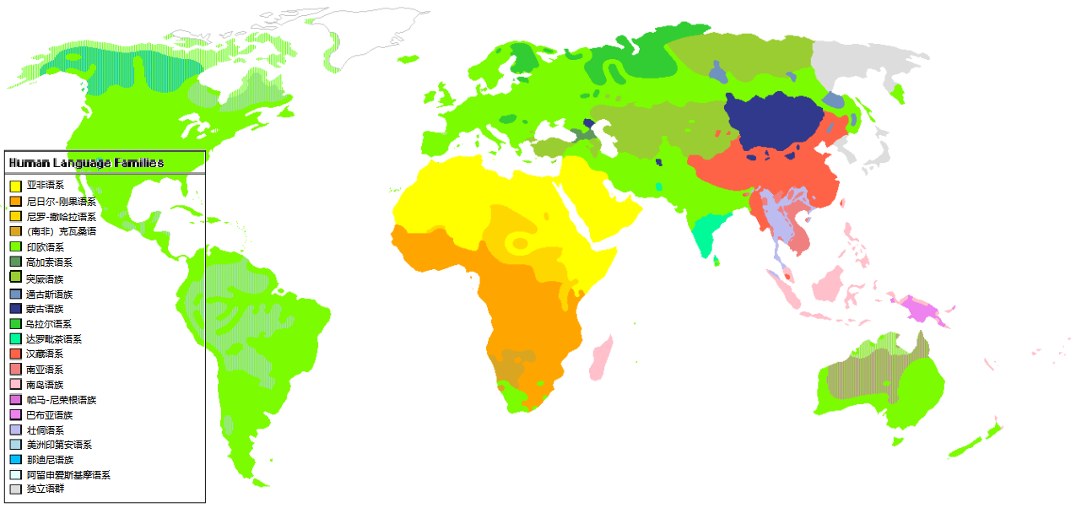
...
对抗检定平手 |  | 超越人体极限：多调查员协作检定 |  |  | 调查员幕间成长（超越100）

若在同属性或同技能的对抗中双方的成功等级相同： 技能（或属性）更高的一方获胜 若仍然相同则双方重新再骰一次 对抗不能孤注一掷 |  | 调查员们只是人类，所以物理上存在能力的极限。 当对手拥有90或更高的属性时难度等级将为极难。 超过100+的技能和属性对于调查员来说是无法对抗的。比如一个人类不可能在力量方面上对抗一个力量220的黑山羊幼崽。 |  |  | 除了意志和体型，人类的属性最大值都被定为了99，但是技能和属性不一样。 技能不仅能够更加精进更加熟练，而且用的越多越容易更熟练，而且还可以超越时代的熟练。 当你获得了99点的技能，不要担心ta会就此止步。 在幕间成长投出大于95的数字就可以为技能增加1D10的成功率，哪怕这个技能的成功率已经10000了也可以成长
...

武器列表
武器类型 | 技能 | 伤害 | 射程 | 贯穿 | 每轮 | 装弹量 | 故障值 | 常见时代 | 价格20s/现代($) | 发明时间 | 类型 | 注释
弓箭 | 弓 | 1D6+半DB | 30码 | × | 1 | 1 | 97 | 1920s,现代 | 7/75 | —— | 常 规 武 器 | 电锯：非常难操作的武器。大失败概率加倍；大失败的情况非常糟糕，可能会锁住使用者的头肩，或者直接切向他们的腿脚，而对使用者造成 2D8 点伤害。或者链条会断裂并缠在使用者的躯干上（2D8 伤害)。故障值可能导致链锯的电机停转、锯条堵塞或脱链。受到链锯的重伤会随机丧失一条肢体。
黄铜指虎 | 斗殴 | 1D3+1+DB | 接触 | × | 1 | —— | —— | 1920s,现代 | 1/10 | 1870
长鞭 | 鞭子 | 1D3+半DB | 10英尺 | × | 1 | —— | —— | 1920s | 5/50 | ——
燃烧的火把 | 斗殴 | 1D6+燃烧 | 接触 | × | 1 | —— | —— | 1920s,现代 | 0.05/0.5 | ——
-电锯 | 电锯 | 2D8 | 接触 | √ | 1 | —— | 95 | 现代 | ——/300 | 1926年
包皮铁棍(甩棍、大头棍、护身棒) | 斗殴 | 1D8+DB | 接触 | × | 1 | —— | —— | 1920s,现代 | 2/15 | 1940年
大型棍状物(棒球棍、板球棒、拨火棍等) | 斗殴 | 1D8+DB | 接触 | × | 1 | —— | —— | 1920s,现代 | 3/35 | ——
关于武器名称前面的*和-：
带*的武器代表这是罕见武器
带-的武器代表这是不合时代的武器
你可以在看到这条提示后关掉这个框框然后再保存一下空白卡~
（鼠标右键边框可以删除，手机端可以挪到一边去uwu）
小型棍状物(警棍等) | 斗殴 | 1D6+DB | 接触 | × | 1 | —— | —— | 1920s,现代 | 3/35 | ——
弩 | 弓 | 1D8+2 | 50码 | √ | 1/2 | 1 | 96 | 1920s,现代 | 10/100 | 公元前210年
绞具 | 绞具 | 1D6+DB | 接触 | √ | 1 | —— | —— | 1920s,现代 | 0.5/3 | —— |  | 绞索：目标需要用一个战技摆脱， 否则每轮受到 1D6 点伤害。只对人类和相近的对手有效。
手斧/镰刀 | 斧 | 1D6+1+DB | 接触 | √ | 1 | —— | —— | 1920s,现代 | 3/9 | ——
大型刀具(甘蔗刀等) | 斗殴 | 1D8+DB | 接触 | √ | 1 | —— | —— | 1920s,现代 | 4/50 | ——
中型刀具(切肉菜刀等) | 斗殴 | 1D4+2+DB | 接触 | √ | 1 | —— | —— | 1920s,现代 | 2/15 | ——
小型刀具(弹簧折叠刀等) | 斗殴 | 1D4+DB | 接触 | √ | 1 | —— | —— | 1920s,现代 | 2/6 | —— |  | 一般有锁链或者类似绳子部分的武器可以做到
-220v通电导线 | 斗殴 | 2D8+眩晕 | 接触 | × | 1 | —— | 95 | 现代 | —— | 1894年
催泪瓦斯 | 斗殴 | 眩晕 | 6英尺 | × | 1 | 25次 | —— | 1920s,现代 | ——/10 | 1912年
双节棍 | 链枷 | 1D8+DB | 接触 | × | 1 | —— | —— | 1920s,现代 | 1/10 | 960年 |  | 催泪瓦斯：抵近射击规则无效；目标须通过一个极难的 敏捷 检定否则暂时目盲。只对人类和相近的对手有效。
投石 | 投掷 | 1D4+半DB | STR英尺 | × | 1 | —— | —— | 1920s,现代 | —— | ——
手里剑 | 投掷 | 1D3+半DB | 20码 | √ | 2 | 一次性 | 100 | 1920s,现代 | 0.5/3 | ——
矛、骑士长枪 | 矛 | 1D8+1 | 接触 | √ | 1 | —— | —— | 1920s,现代 | 25/150 | ——
*掷矛 | 投掷 | 1D8+半DB | STR码 | √ | 1 | —— | —— | 罕见 | 1/25 | —— |  | 电击枪：仅对体格 2 及以下的目标有效，目标在 1D6 回合内不能行动（或 KP 决定)
大型剑（马刀） | 剑 | 1D8+1+DB | 接触 | √ | 1 | —— | —— | 1920s,现代 | 30/75 | ——
中型剑（佩剑、重剑） | 剑 | 1D6+1+DB | 接触 | √ | 1 | —— | —— | 1920s,现代 | 15/100 | ——
轻型剑（花剑、剑杖） | 剑 | 1D6+DB | 接触 | √ | 1 | —— | —— | 1920s,现代 | 25/100 | ——
-电棍、电击枪(接触) | 斗殴 | 1D3+眩晕 | 接触 | × | 1 | —— | 97 | 现代 | ——/200 | 2006年
-电击枪(远程) | 手枪 | 1D3+眩晕 | 15英尺 | × | 1 | 3 | 95 | 现代 | ——/400 | 1974年
*战斗回力镖 | 投掷 | 1D8+半DB | 20码 | × | 1 | —— | —— | 罕见 | 2/4 | ——
伐木斧 | 斧 | 1D8+2+DB | 接触 | √ | 1 | —— | —— | 1920s,现代 | 5/10 | ——
*遂发枪 | 手枪 | 1D6+1 | 10 | √ | 1/4 | 1 | 95 | 罕见 | 30/300 | 1547年 | 手 枪 | 正常来说每回合只能击发一次， 括号内是连发最大数。 | 没有特定指向的枪械发明时间以该口径子弹发明时间为准 有指定的枪械发明时间以服役时间为准 无法考据的发明时间填近似时间或划掉
.22(5.6mm)小型自动手枪 | 手枪 | 1D6 | 10 | √ | 1(3) | 6 | 100 | 1920s,现代 | 25/190 | 1857年
.25(6.35mm)短口手枪(单管) | 手枪 | 1D6 | 3 | √ | 1 | 1 | 100 | 1920s | 12/55 | 1920年
.32(7.65mm)左轮手枪 | 手枪 | 1D8 | 15 | √ | 1(3) | 6 | 100 | 1920s,现代 | 15/200 | 1930年
...

